Sheet2
三明城发物业有限公司办公家具最高控制单价详表
序号 | 产品名称 | 数量 | 单位 | 规格 | 单价 | 总价 | 图片
1 | 办公桌 | 1 | 套 | 1800*800*750 | 1600 | 1600
2 | 弓字椅 | 1 | 把 | 西皮+钢脚（黑色） | 300 | 300
3 | 办公桌椅（含办公椅） | 6 | 套 | 1400*600*750 屏风高度1100mm、三胺板面板厚25mm、抽梯三层，主机架。 | 1300 | 7800 | 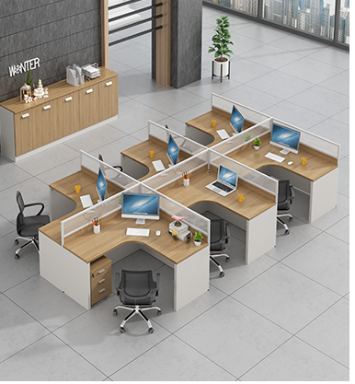
4 | 会议桌 | 1 | 套 | 4000*1.6*0.76 | 4600 | 4600 | 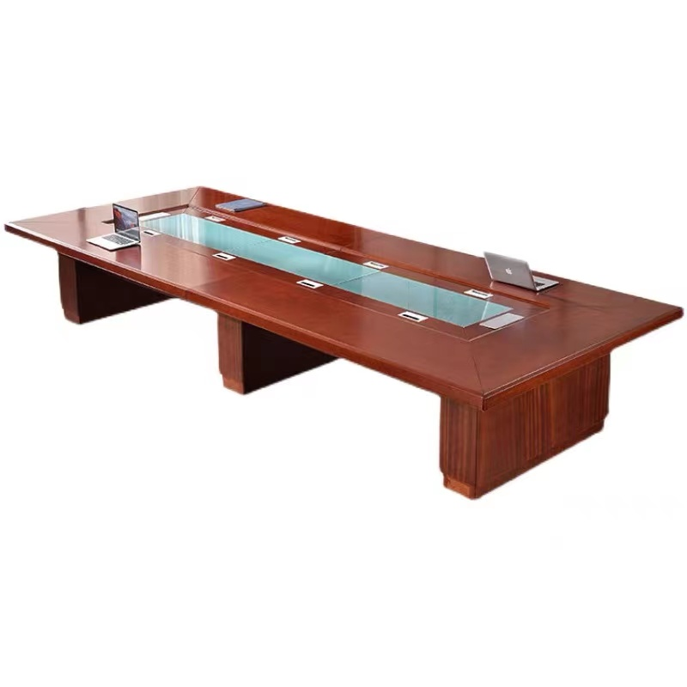
5 | 会议椅 | 20 | 把 | 黑色网布 | 285 | 5700 | 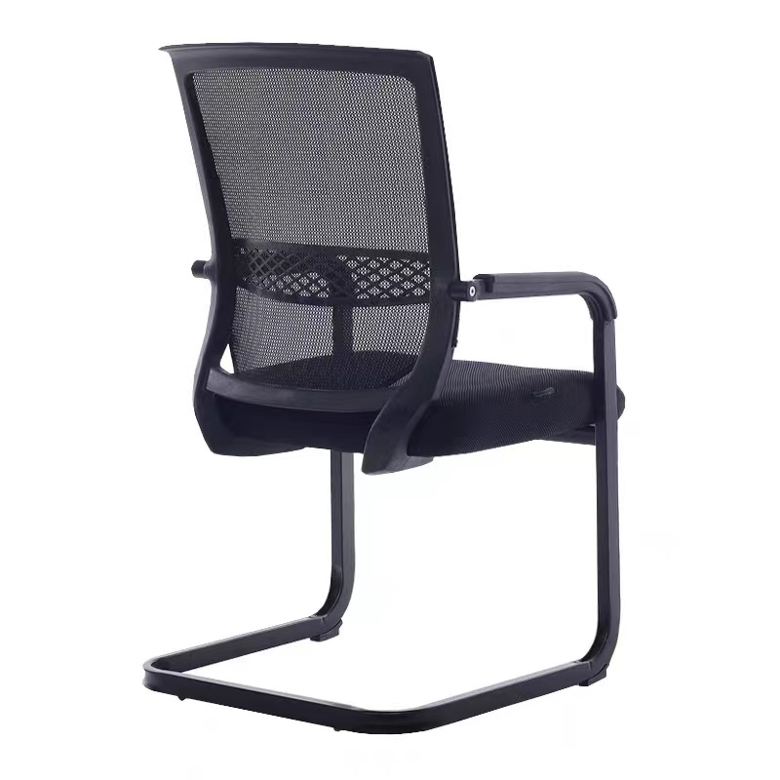
6 | 接待沙发+茶 几（玻璃） | 1 | 套 | 1200*600*450 | 1900 | 1900 | 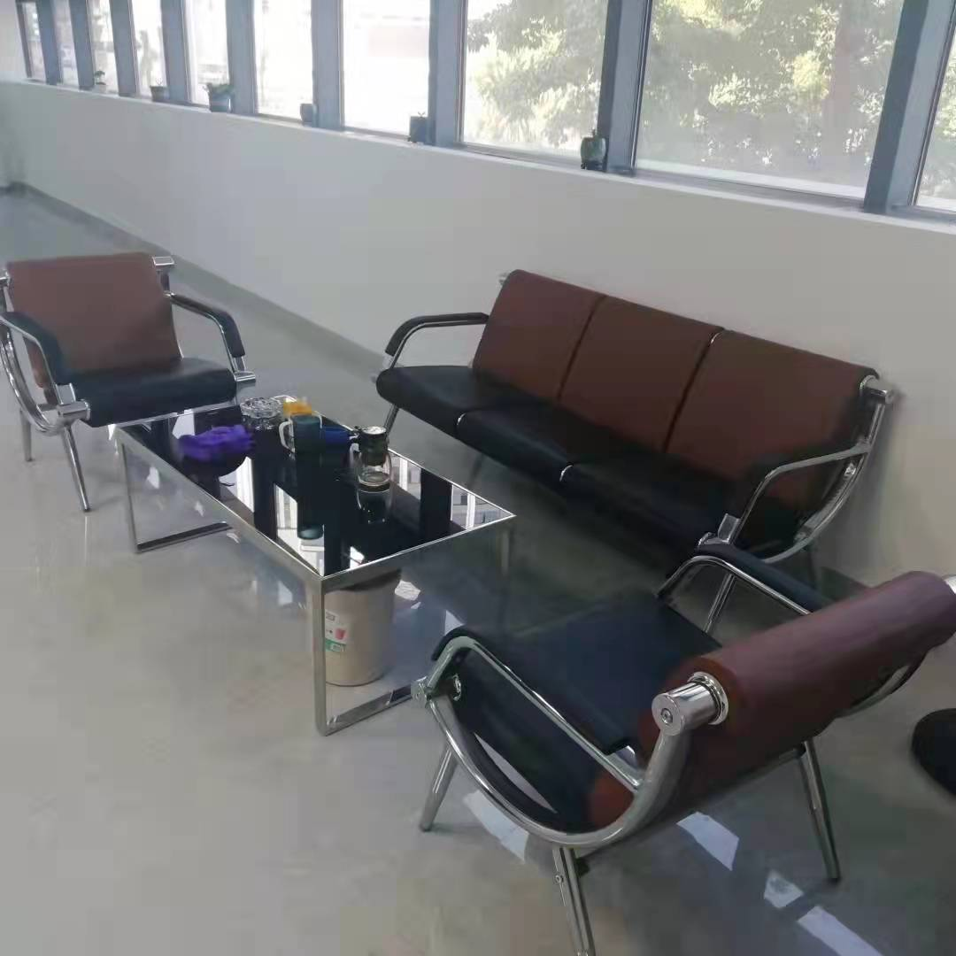
7 | 折叠桌 | 10 | 张 | 1800*400*750MM三聚氰胺板内部基材高密度板厚度2.5CM | 385 | 3850 | 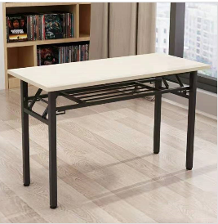
8 | 折叠椅 | 10 | 把 | 工程塑胶+喷涂折叠架（黑色） | 95 | 950 | 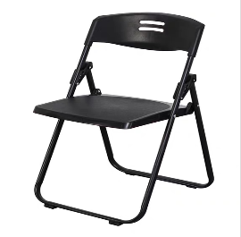
9 | 折叠椅 | 5 | 把 | 黑色网布 | 260 | 1300 | 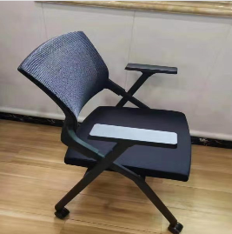
合计 |  |  |  |  |  | 28000
备注：1、报价含票税； 2、以上货物设定最高控制总价28000元，超过限价的不作为中标候选人； 3、报价以总价为准，总价与单价不符的，以总价调整单价，采用总价最低法确定中标单位。 4、以上货物价格为固定单价，货物的实际数量以买受方实际需求为准，货物价格包括产品制造、运输、安装、税收（提供增值税专用发票） 5、以上货物报价含配件、含安装费。投标人提供的产品必须不低于以上产品规格要求且需为全新的产品

